Veiledning
Veiledning til uthenting og innlesning av revidert budsjett til UBW Planlegger

Postback på budsjett er ganske så lik postback på regnskapstransaksjoner
Hver budsjettransaksjon er unik og har sitt eget transaksjonsnummer. Postering av budsjettransaksjoner, blir som å postlegge regnskapstransaksjoner.
Tips: Ha en mal liggende som du ikke endrer. Kopier denne hver gang du skal lage et budsjett. På den måten sikrer du å ha en mal som har alle formler liggende. For eksempel periodiseringsnøkler

1.Legge inn nytt revidert budsjett på et prosjekt eller arbeidsordre, eller TILLEGGSTRANSAKSJONER | Periodiseringsnøkler
Er det Øvrig BFV eller Lønnsbudsjettet som skal endres?
Hvis Øvrig BFV, gå inn på "Legg inn Øvrig rev BFV budsjett", Hvis lønnsbudsjett velg "Legg inn Rev lønnsbudsjett"*
Tast inn prosjekt, koststed og eventuelt arbeidsordre og ressursnr
Verdiene som legges inn her kopieres ned på radene hvor budsjettet skal legges inn.
Alle verdiene kan overstyres, dvs endre prosjekt, koststed, arbeidsordre og ressursnr.
Legge inn budsjettene. HUSK sjekk på kolonnen for kontroll budsjett at det går i null.
Det er lagt opp til benytte periodiseringsnøkler, men dette kan overstyres ved å taste/lime beløpene direkte i cellene per måned
Tast inn totalbeløpet i kolonne " Budsjett totalt" og deretter ønsket periodiseringsnøkkel.
Gyldige fordelingsnøkler vises i tabellen til høyre, og det ligger datavalidering i kolonnen for periodiserinsnøkkel, slik at man får bare lagt inn gyldige nøkler

Det ligger sum totaler i bunn
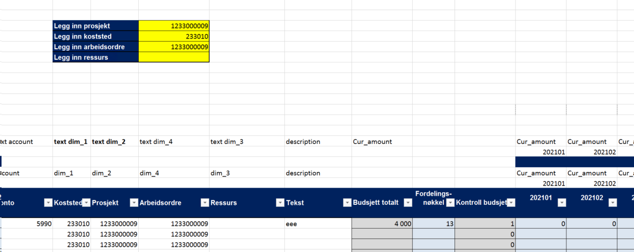

 | Budsjettversjon | Beskrivelse | Kolonne i Saldotabellene
 | PROBUD | Opprinnelig BOA prosjektbudsjett | Val.beløp DF(beløp),Antall DF(timer), Pris DF(sats)
 | REVPROBUD | Revidert BOA prosjektbudsjett | Val.beløp DG(beløp),Antall DG(timer), Pris DG(sats)
 | 2022LBLONN | Opprinnelig Lønnsbudsjettering BFV | Val.beløp DA
* Du kan også legge inn lønnstransaksjoner på Øvrig BFV, men anbefaler at det holdes hver for seg. Kan være enklere å ta ut | 2022LB | Opprinnelig Øvrig budsjett BFV (2022-2026) | Val.beløp DA
transaksjoner fra Planlegger transaksjoner på den måten. | 2022RB | Revidert Øvrig budsjett BFV | Val.beløp DB
 | 2022RBLONN | Revidert lønnsbudsjettering BFV | Val.beløp DB

Når inntasting av budsjett er klart gjøres følgende:
Velg fane UNIT4 Excelerator
Velg først 1 -bekreft for å verifisere transaksjonene. Hvis noe er ugyldig ( for eksempel at prosjektnr ikke er lagt opp i UBW) kommer feilmelding.

Velg deretter 2 Postlegge for å bokføre budsjettransaksjonene. Du får melding om hvor mange poster som er bokført.

Transaksjonene kan sjekkes i spørring "Budsjettransaksjoner Planlegger" i UBW desktop eller WEB. Under Rapporter- WEB bruker- Rapporter fra 2021
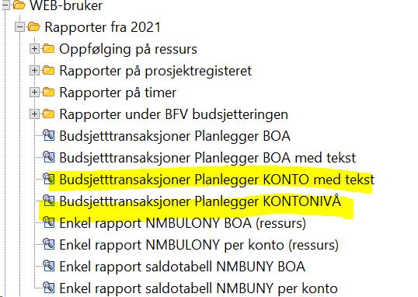

2. Sletting av eksisterende budsjett

Er det Øvrig BFV eller Lønnsbudsjettet som skal slettes?
Hvis Øvrig BFV, gå inn på "Hent Øvrig rev BFV og slett", Hvis lønnsbudsjett velg "Hent Rev lønnsbudsjett og slett"
Legg inn prosjekt, koststed og arbeidsordre som skal slettes
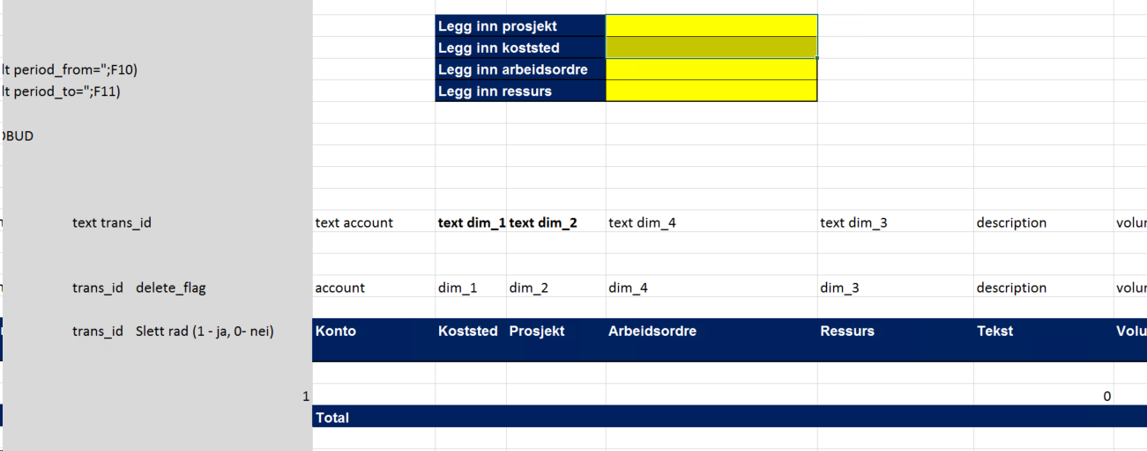

Velg først 1- Last for å hente opp budsjettet. Ta en sjekk på at det ser korrekt ut det som er hentet opp.
Velg deretter 2- Bekreft for å sjekke, deretter 3-Postlegge for å slette budsjettet. Gå inn på rapporten Budsjetttransaksjoner Planlegger ( se over) for å sjekke at budsjettet er slettet

3. Endring av eksisterende budsjett

Hvis man vil endre for eksempel periodisering, eller beløp på et prosjekt eller konto, kan man hente opp budsjettet og endre det som er ønskelig.
Er det Øvrig BFV eller Lønnsbudsjettet som skal slettes?
Hvis Øvrig BFV, gå inn på "Hent Øvrig rev BFV og endre ", Hvis lønnsbudsjett velg "Hent Rev lønnsbudsjett og endre"
Legge inn ønsket prosjekt, koststed, arbeidsordre og/eller ressurs
Velg først 1- Last for å hente opp budsjettet. Ta en sjekk på at det ser korrekt ut det som er hentet opp.

Gjør ønskede endringer i beløp. Kolonnen "Budsjett totalt hentet opp", viser totalen for linjen slik budsjettet ligger i UBW. Kolonnen "Budsjett totalt etter endring", viser totalen etter endring
OBS: Det går ikke an å gjøre endring på konteringen, det ligger låst til transaksjonen. Se punkt 4 for foreslått fremgangsmåte hvis endring av kontering,

Velg deretter 2-Bekrefet for å sjekke og deretter 3 Postlegge, for å lese inn endringene

Transaksjonene kan sjekkes i spørring "Budsjettransaksjoner Planlegger" i UBW desktop eller WEB. Under Rapporter- WEB bruker- Rapporter fra 2021

4. Hvordan flytte et budsjett fra et prosjekt til et annet ( eller arbeidsordre, ressurs, koststed)

For å endre kontering på et prosjekt, kan fanen "Hent Øvrig rev BFV og endre" og "Hent rev lønnsbudsjett og endre" brukes.
Alle transaksjoner har et eget "registeringsnummer". Når man les inn samme transaksjon igjen, overskrives det som ligger i UBW fra før.

